Sheet1
 |  | PT. Solusi Edukasi Gemilang
 |  | 18 Office Park Building, 21th floor Unit C, Jl. TB. Simatupang No. 18, Kec. Pasar Minggu, Jakarta Selatan, Indonesia.
 |  | management@compasspubindonesia.com

Nomor |  | QU1070525
Tanggal |  | 16/5/2025
Perihal |  | Penawaran Harga

Kepada
Yth.
Mr. Bagus
SMP Terang Bangsa

Dengan hormat,
kami tampilkan Daftar Harga terbaru untuk beberapa judul buku/barang sebagai berikut:

No. | Nama Barang |  | ISBN | Harga/Unit (Rp.) | Disc (%) | Harga Net (Rp.)
Odyssey Student Book & Workbook
1 | Odyssey SB & WB 1 |  | 9781640155978 | Rp125,000 | 45% | Rp68,750
2 | Odyssey SB & WB 2 |  | 9781640155985 | Rp125,000 | 45% | Rp68,750
3 | Odyssey SB & WB 3 |  | 9781640155992 | Rp125,000 | 45% | Rp68,750

Syarat Penawaran
1. Cara Pembayaran :
Pembayaran dapat dilakukan dengan transfer via
BCA - PT Solusi Edukasi Gemilang : 4685015898
2. Tidak berlaku sistem RETUR

Mohon segera konfirmasi apakah anda akan melakukan pemesanan pada judul buku/barang diatas.
Dengan senang hati kami akan menghubungi anda jika diperlukan informasi lebih lanjut terkait pemesanan.
Jika anda setuju, silakan ajukan judul buku/barang dan jumlah yang hendak dipesan.

Terima kasih atas perhatian dan kepercayaan anda.


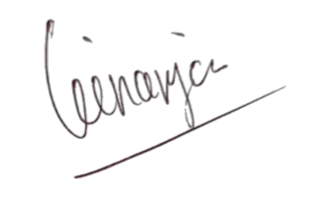
Hormat kami, |  |  |  |  |  | Disetujui oleh,

Angga Ginanjar |  |  |  |  |  | Mr. Bagus
Country Manager - PT Solusi Edukasi Gemilang |  |  |  |  |  | SMP Terang Bangsa

